Phụ lục 1
STT | Danh mục hàng hóa | Ký mã hiệu | Nhãn hiệu | Năm sản xuất | Xuất xứ (quốc gia, vùng lãnh thổ) | Hãng sản xuất | Cấu hình, tính năng kỹ thuật cơ bản | Đơn vị tính | Khối lượng | Ghi chú
1 | DGEBA | 1675-54-3 |  |  |  |  |  | Kg | 1
2 | Acetone công nghiệp |  |  |  |  |  |  | Lít | 1
3 | Toluen công nghiệp |  |  |  |  |  |  | Lít | 1
4 | Methanol công nghiệp |  |  |  |  |  |  | Lít | 1
5 | TETA công nghiệp | 112-24-3 |  |  |  |  |  | Kg | 1
6 | Styren |  |  |  |  |  |  | Chai 500ml | 1
7 | Formaldehyde solution |  |  |  |  |  |  | Chai 500ml | 1
8 | Ethylene diamine |  |  |  |  |  |  | Chai 500ml | 1
9 | Mg(NO3)2 |  |  |  |  |  |  | Chai 500ml | 1
10 | AgNO3 | 7761-88-8 | Xilong | 2025 | Trung Quốc | Xilong | Phần trăm độ tinh khiết: ≥ 99.8% pH 5 - 6 . Chloride（Cl）≤0.001 % . Hàm lượng Fe ≤0.0004 %. Hàm lượng Pb ≤0.001 % | 100g/chai | 1
11 | Thiol |  | Trung Quốc |  |  |  | 50ml | cái | 1
12 | HNO3 | 7697-37-2 | GHTECH | 2025 | Trung Quốc | GHTECH | Phần trăm độ tinh khiết: 65 - 68% . Hàm lượng CL ≤0.00005. Hàm lượng Pb ≤0.00001 | 500ml/chai | 10
13 | Benzaldehyde |  | Ấn Độ |  | Ấn Độ |  |  | c/ 500 mL | 1
14 | Cyclohexanol | 2675-4105 | Daejung | 2024 | Hàn Quốc | Daejung | Nồng Độ 99% | c/ 500 mL | 1
15 | AcOH tinh khiết | 64-19-7 | Xi Long | 2024 | TQ | Xi Long | Nồng Độ 99,5% | c/ 500 mL | 1
16 | Aniline | 00266 00500 | Pallav - Ấn Độ | 2024 | Pallav - Ấn Độ | Pallav - Ấn Độ | Độ tinh khiết: 99,5% Chất lỏng trong suốt màu vàng đến nâu đỏ | 500ml/Chai | 1
17 | N,N-Dimethylaniline | 3054-4405 | Daejung | 2024 | Hàn Quốc | Daejung | Nồng độ 99% | c/ 500 mL | 1
18 | Chloral hydrate | 302-17-0 | Zhanyun | 2025 | TQ | Zhanyun |  | c/250 g | 1
19 | Dầu Silicon |  | Trung Quốc | 2025 | Trung Quốc |  | Dạng vật lý: Một chất lỏng trong suốt không màu | Lít | 2
20 | 2,4,6-Tris(p-formylphenyl)-1,3,5-triazine |  |  |  | Trung Quốc |  |  | Chai 1 gam | 1
21 | biphenyl-3,3',5,5'-tetracarbaldehyde |  |  |  | Trung Quốc |  |  | Chai 1 gam | 1
22 | beta carotenoid |  |  |  |  |  |  | Chai | 1
23 | cryptoxanthine |  |  |  |  |  |  | Chai | 1
24 | lutein |  |  |  |  |  |  | Chai | 1
25 | Zeaxanthine |  |  |  |  |  |  | Chai | 1
26 | 7-Bromoheptanoic Acid, 98% |  | TCI |  |  |  |  | 5 g | 1
27 | Methanol, Multisolventđ HPLC grade - CH3OH | A452-4 KR | Fisher |  |  |  |  | Chai/4L | 4
28 | H2SO4 | 1007312500 | Merck |  | Đức |  |  | chai 2.5L | 1
29 | HNO3 | 1004562500 | Merck |  | Đức |  |  | chai 2.5L | 1
30 | Cr2O3 (PA) |  |  |  | TQ |  |  | chai 500 gam | 5
31 | Kali antimon tartrat (PA) K(SbO)C4H4O6.1/2H2O |  |  |  | TQ |  |  | Chai 500 gam | 5
32 | CoCl2.6H2O |  |  |  | TQ |  |  | Chai 100 gam | 5
33 | NiCl2.6H2O |  |  |  | Trương Quốc |  |  | Chai 500g | 2
34 | NiSO4 |  |  |  | Trương Quốc |  |  | Chai 500g | 2
35 | Menthol tinh thể | MS- CN | Ấn Độ | 2023 | Ấn Độ | Ấn Độ | Phần trăm độ tinh khiết: 98 - 102 % . Điểm sôi 41-44 độ C | kg | 2
36 | Eucalyptol 99.9% |  |  |  | Singapore |  |  | Lít | 1
37 | Aceton 90%,C3H6O | 67-64-1-CN | Chemsol | 2024 | Việt Nam | VINA CHEM | Phần trăm độ tinh khiết ≥90% Dạng vật chất: Chất lỏng Điểm sôi: 56,5°C Độ ẩm <0,3% | Lít | 30
38 | Pyridine | P/7960/15 | Fisher | 2023 | Hàn Quốc | Fisher | Phần trăm độ tinh khiết: ≥ 99.5% . Hàm lượng Ammoniac ≤0.002% . H2O ≤0.05 % . Hàm lượng Cu ≤0.05 ppm | 1 lít/chai | 1
39 | formaldehyde solution |  | Xilong |  | Trung Quốc | Xilong |  | 500ml | 1
40 | TETA công nghiệp |  | Việt Nam |  | Việt Nam | Việt Nam |  | 1 kg | 1
41 | Ethanol amine |  | Xilong |  | Trung Quốc | Xilong |  | 500ml | 1
42 | H3PO3 công nghiệp |  | Trung Quốc |  | Trung Quốc | Trung Quốc | \ | kg | 1
43 | Gỗ cao su ghép thanh |  |  |  |  |  | Độ dày 15 mm, kích thước 1220x2440 mm, loại AA | Cái | 1
44 | Dụng cụ chưng cất nước | HS.Z11.5L |  |  |  |  | Công suất: 1,5 lít/ giờ | Cái | 1
45 | Ghế chân quỳ phòng họp lưng trung | GCQ409 |  |  |  |  | Cao chỗ ngồi : 45cm Cao tổng thể: 93cm Rộng chỗ ngồi : 47cm Rộng phủ bì: 54cm Sâu : 52cm | Cái | 1
46 | Quạt đứng Midea 7 cánh | FS40-24EVN(K) 50W |  |  |  |  |  | Cái | 1
47 | Cr2O3 công nghiệp |  |  |  |  |  |  | Bao 25 kg | 1
48 | Diethyl ether | 60-29-7 | Chemsol | 2025 | Việt Nam | Chemsol | Phần trăm độ tinh khiết: 99.5%. Dạng vật lý : Không màu , trong suốt , không cặn . Tỷ trọng 20 độ C : 0.713-0.715 | 500ml/chai | 10
49 | Diethyl ether | 60-29-7 | Chemsol | 2025 | Việt Nam | Chemsol | Nồng độ 99% | c/ 500 mL | 1
50 | Toluene |  | Chemsol | 2025 | Việt Nam | Chemsol | Nồng độ 99,5% | c/ 500 mL | 1
51 | KMnO4 |  | Đức Giang | 2025 | Việt Nam | Đức Giang |  | c/500 g | 1
52 | Potassium Peroxydisulfate, K2S2O8 |  | TQ | 2025 | TQ |  |  | c/500 g | 1
53 | Chai nhỏ giọt LDPE 500mL |  |  |  |  |  |  | cái | 10
54 | Na2S.9H2O | 1313-84-4 | Xilong | 2025 | Trung Quốc | Xilong | Phần trăm độ tinh khiết:≥ 98 % . Hàm lượng NH4 ≤ 0.002 % . Chất không hoà tan trong nước ≤ 0.002 % | 500g/chai | 2
55 | Cyclohexene | 8028240500 | Merck | 2023 | Đức | Merck | Phần trăm độ tinh khiết: ≥ 99.0%. Tỷ trọng 0.810-0.811 | 500ml/chai | 1
56 | Phenol |  |  |  |  |  |  | 500g/chai | 5
57 | Bơm khí bình chữa cháy CO2 |  |  |  |  |  |  | Bình | 10
58 | Acetone công nghiệp |  | Việt Nam |  |  |  |  | Lít | 10
59 | Chai nhỏ giọt LDPE 500mL |  |  |  |  |  |  | cái | 10
60 | Na2S.9H2O | 1313-84-4 | Xilong | 2025 | Trung Quốc | Xilong | Phần trăm độ tinh khiết:≥ 98 % . Hàm lượng NH4 ≤ 0.002 % . Chất không hoà tan trong nước ≤ 0.002 % | 500g/chai | 2
61 | Cyclohexene | 8028240500 | Merck | 2023 | Đức | Merck | Phần trăm độ tinh khiết: ≥ 99.0%. Tỷ trọng 0.810-0.811 | 500ml/chai | 1
62 | Phenol |  |  |  |  |  |  | 500g/chai | 5
63 | Chai nhỏ giọt LDPE 500mL |  |  |  |  |  |  | cái | 10
64 | Na2S.9H2O | 1313-84-4 | Xilong | 2025 | Trung Quốc | Xilong | Phần trăm độ tinh khiết:≥ 98 % . Hàm lượng NH4 ≤ 0.002 % . Chất không hoà tan trong nước ≤ 0.002 % | 500g/chai | 2
65 | Cyclohexene | 8028240500 | Merck | 2023 | Đức | Merck | Phần trăm độ tinh khiết: ≥ 99.0%. Tỷ trọng 0.810-0.811 | 500ml/chai | 1
66 | Phenol |  |  |  |  |  |  | 500g/chai | 5
67 | Quặng Bauxite |  |  |  |  |  |  |  | 1
68 | Đất đỏ Bazan |  |  |  |  |  |  | Bao 25 kg | 1
69 | H2SO4 (can 39 kg) (kĩ thuật) |  |  |  | Việt Nam |  | Nồng độ 98% | 39kg/ can | 10
70 | HCl (can 30kg) Kĩ Thuật |  |  |  | Trung Quốc |  |  | can | 1
71 | NH3 (can 30kg) Kĩ thuật |  |  |  | Trung Quốc |  |  | Can/ 30 lít | 1
72 | Đá san hô |  |  |  |  |  |  | Kg | 10
73 | HNO3 (PA) |  |  |  | Trung Quốc |  | Nồng Độ 65% | Chai 500 mL | 10
74 | AgNO3 (PA) |  |  |  | Trung Quốc |  | Độ tinh khiết: 99,8% | chai 100g | 2
75 | SnCl4 |  |  |  | Trung Quốc |  |  | Chai 500g | 1
76 | Pb(NO3)2 |  |  |  | Trung Quốc |  |  | Chai 500g | 1
77 | Pb(CH3COO)2 |  |  |  | Trung Quốc |  |  | Chai 500g | 1
...
 |  |  |  | Năm sản xuất | Xuất xứ (quốc gia, vùng lãnh thổ) | Hãng sản xuất | Cấu hình, tính năng kỹ thuật cơ bản | Đơn vị tính | Khối lượng | Ghi chú
 |  |  |  |  | 1 |  |  | Chai/500 g | 1
 |  |  |  |  | Trung Quốc |  | Độ tinh khiết: 99,8% | chai 100g | 1
 |  |  |  |  | Trung Quốc |  |  | Bao 25 kg | 1
 |  |  |  |  | Việt Nam |  |  | Chai 500g | 10
 |  |  |  |  |  |  |  | Chai/500 g | 1
 |  |  |  |  | 1 |  |  | Chai/500 g | 10
 |  |  |  |  |  |  |  | Chai 500g | 1
 |  |  |  |  | Việt Nam |  |  | Cái | 1
 |  |  |  | 2024 | Trung Quốc | Xi Long | Độ tinh khiết: 99,8% | chai 100g | 5
 |  |  |  | 2023 | Trung Quốc | Trung Quốc |  | Chai 500g | 2
 |  |  |  |  | Trung Quốc | Xilong Scientific |  | Chai 500ml | 5 | 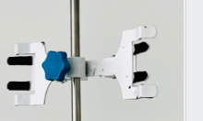
 |  |  |  |  |  |  |  |  | 1
 |  |  |  |  |  |  |  | Bao 25 kg | 1
 |  |  |  |  | Việt Nam |  | Nồng độ 98% | 39kg/ can | 10
 |  |  |  |  | Trung Quốc |  |  | can | 1
 |  |  |  |  | Trung Quốc |  |  | Can/ 30 lít | 1
 |  |  |  |  |  |  |  | Kg | 10
 |  |  |  |  | Trung Quốc |  | Nồng Độ 65% | Chai 500 mL | 10
 |  |  |  |  | Trung Quốc |  | Độ tinh khiết: 99,8% | chai 100g | 2
 |  |  |  |  | Trung Quốc |  |  | Chai 500g | 1
 |  |  |  |  | Trung Quốc |  |  | Chai 500g | 1
 |  |  |  |  | Trung Quốc |  |  | Chai 500g | 1
 |  |  |  |  | Trung Quốc |  | Nồng Độ 99 % | Chai/ 500g | 1
 |  |  |  |  |  |  |  |  | 1
 |  |  |  |  | Việt Nam |  |  | Chai 500g | 1
 |  |  |  |  | Trung quốc |  |  | Chai 500g | 1
 |  |  |  |  |  |  |  | Chai 500g | 1
 |  |  |  |  | Trung Quốc |  | Nồng Độ 99,5 % | Chai 500g | 1
 |  |  |  |  |  |  |  | Cái | 1
 |  |  |  |  |  |  |  | Cái | 1 | 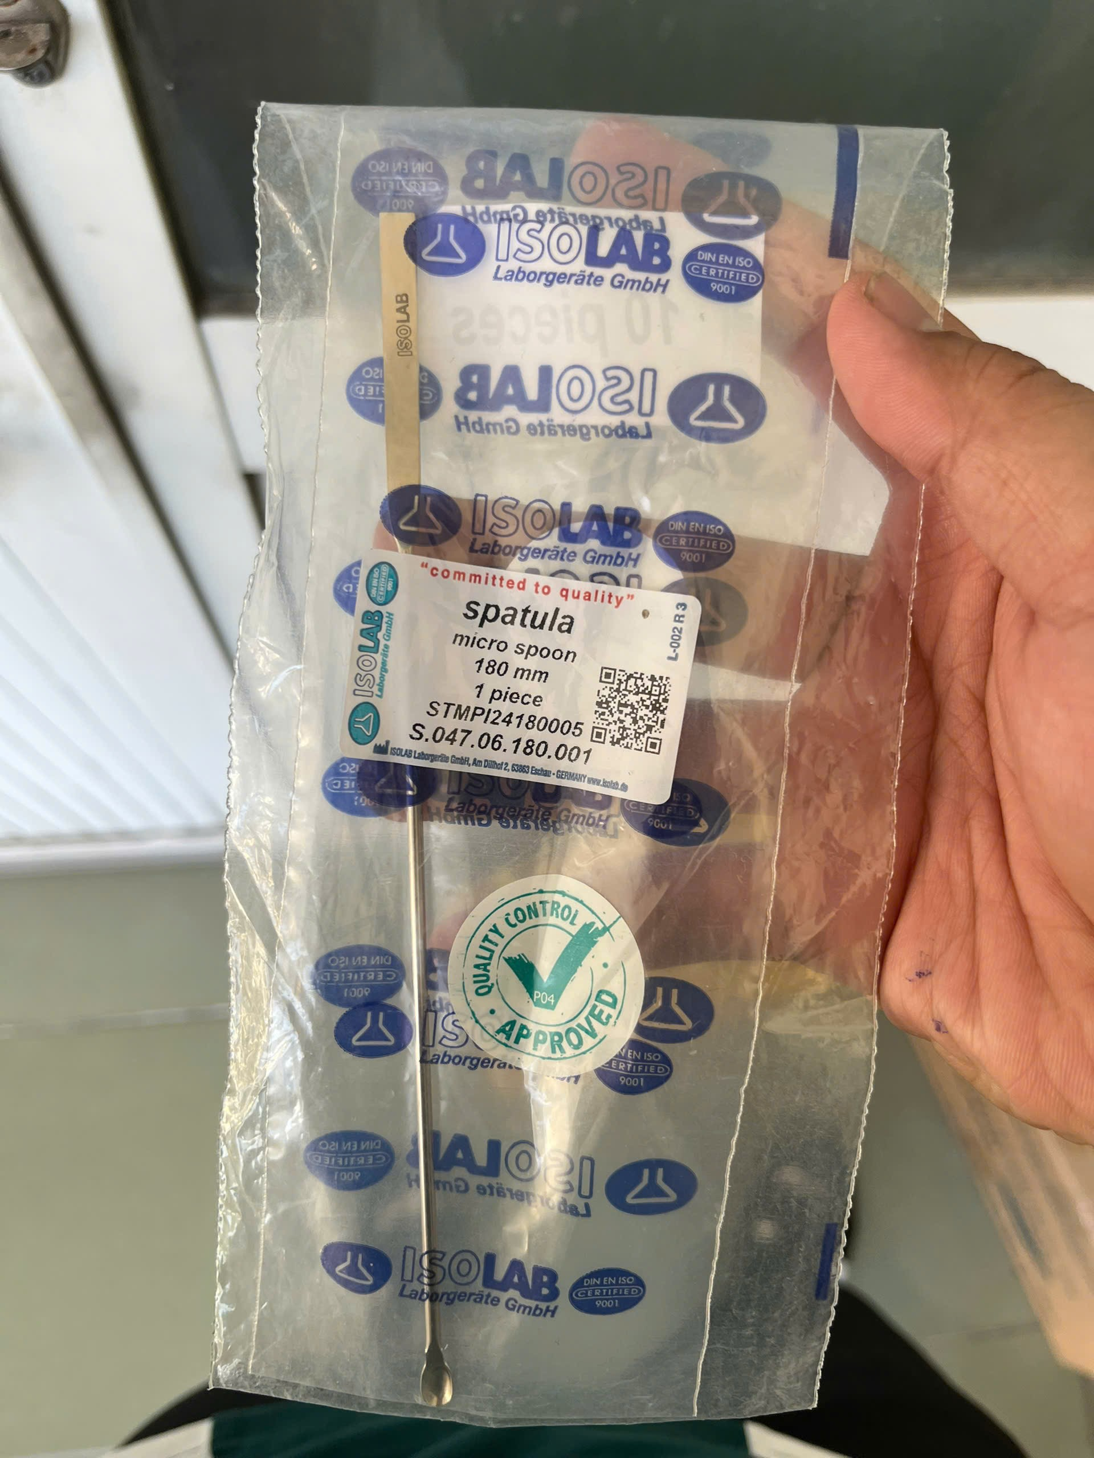
 |  |  |  |  | Việt Nam |  |  | Cái | 1
 |  |  |  |  |  |  |  | cái | 10
 |  |  |  | 2025 | Trung Quốc | Xilong | Phần trăm độ tinh khiết:≥ 98 % . Hàm lượng NH4 ≤ 0.002 % . Chất không hoà tan trong nước ≤ 0.002 % | 500g/chai | 2
 |  |  |  | 2023 | Đức | Merck | Phần trăm độ tinh khiết: ≥ 99.0%. Tỷ trọng 0.810-0.811 | 500ml/chai | 1
 |  |  |  |  |  |  |  | 500g/chai | 5
 |  |  |  | 2024 | Việt Nam | Chemsol | Nồng độ 99,5% | Chai/ 500ml | 1
 |  |  |  | 2024 | Trung Quốc | Xi Long | Nồng độ 99,5%. Hàm lượng SO4 < = 0,0005% | Chai/ 500ml | 10
 |  |  |  |  | Trung Quốc | Xilong Scientific |  | Chai 500ml | 1
 |  |  |  |  | Việt Nam | Topsol |  | Phuy/163 kg | 1
 |  |  |  |  | ấn |  |  | Chai/ 500g | 1
...

